Hoja 1
# | Modelo | ¿Qué es? | Características | Diferencias | Entornos de Aplicación
1 | Modelo CMMI | Es un “framework”, un conjunto de buenas prácticas organizadas por capacidades críticas de negocio con el objetivo de mejorar su rendimiento. Estas capacidades críticas abordan los principales retos a los que se enfrentan las organizaciones | -CMMI está formado por cientos de prácticas agrupadas en 22 áreas de proceso - El modelo CMMI divide la madurez organizacional en cinco niveles * Nivel de madurez 0 – Incompleto: * Nivel de madurez 1: inicial * Nivel de madurez 2: gestionado * Nivel de madurez 3: definido * Nivel de madurez 4: gestionado cuantitativamente * Nivel de madurez 5 – Optimización | Es una Fusión de modelos de mejora de Procesos, para ingeniería de sistemas de Software, desarrollo de productos integrados y adquisición de software | Ayuda a las organizaciones a agilizar la mejora de procesos y fomentar comportamientos productivos y eficientes que reducen los riesgos en el desarrollo de software, productos y servicios. | https://cio.com.mx/que-es-cmmi-un-modelo-para-optimizar-los-procesos-de-desarrollo/ https://es.slideshare.net/Hernan.Ordonez/modelo-cmmi-15574477
2 | Modelo MCCALL | 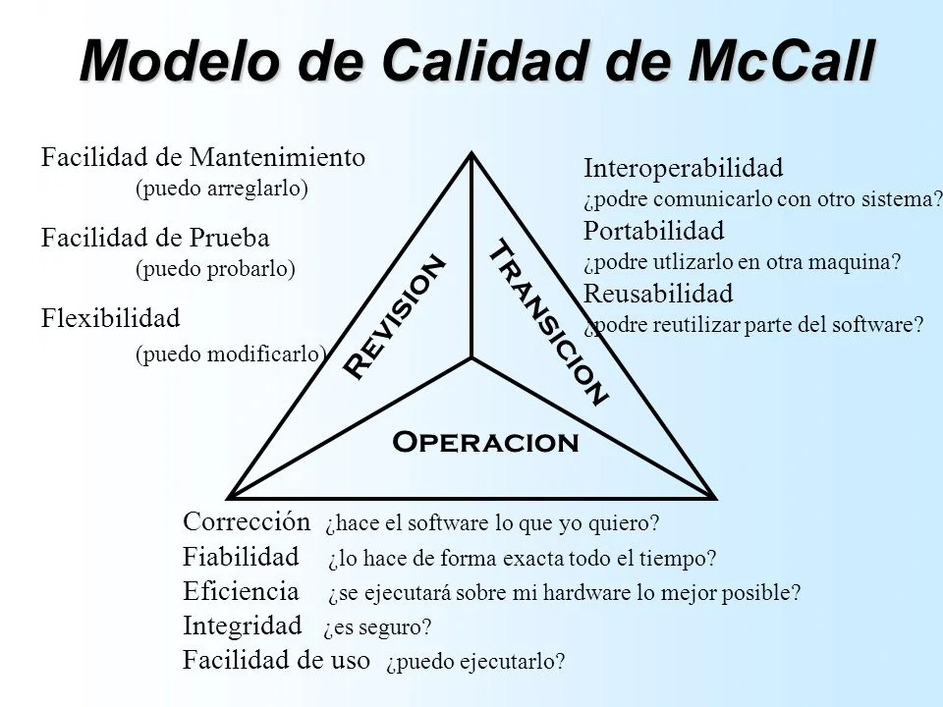 McCall fue el primer modelo de medición de calidad del software, desde el principio de la ingeniería de software definen factores cualitativos que afectan la calidad del software, este modelo define factores, criterios, y métricas con estructuras jerárquicas | - El modelo de McCall focaliza su producto identificando sus atributos desde la perspectiva del usuario. - Cada criterio de calidad es un conjunto de métricas de calidad, los cuales son otro atributo lo cual establece 3 perspectivas: * La revisión del Producto: * Factores de Calidad de Revisión: Mantenibilidad: * Flexibilidad: VENTAJAS - Existe una relación directa entre los desarrolladores y el usuario - Evalúa el producto al nivel bajo - Utiliza niveles jerárquicos DESVENTAJAS - Es difícil que las características y subcaracterísticas sean siempre perfectamente independientes - Falta una asociación explícita entre el modelo y el proceso - Las características son en general propiedades abstractas medibles mediante métricas. - No siempre existe una relación perfectamente lineal entre los valores de las métricas y las características que deben estimar. | propone una serie de factores de calidad conocidos como Factores de McCall". Este modelo propone las capacidades en las que se divide la calidad, estas son: Operación (corrección, confiabilidad, usabilidad, intensidad o seguridad y eficiencia), transición (portabilidad, reusabilidad e interoperabilidad) y revisión (facilidad de mantenimiento, -Rigidez: como los factores de calidad siempre serán los mismos, se asume que algunos de ellos siempre serán suficientes para realizar cualquier evaluación. - Es un modelo de calidad fijo. | Desarrollo y Calidad en el Software | https://sites.google.com/site/moduloevaluacionred/modelo-mc-call https://rodin.uca.es/bitstream/handle/10498/16054/El%20modelo%20de%20mccall%20como%20aplicaci%C3%B3n%20de%20la%20calidad%20a%20la%20revision%20del%20software%20de%20gestion%20empresarial%20-%20Monografias.pdf?sequence=1&isAllowed=y https://modelos-de-evaluacion-red-grupo9.fandom.com/wiki/MODELO_DE_EVALUACI%C3%93N_MCCALL
3 | Modelo Boehm | 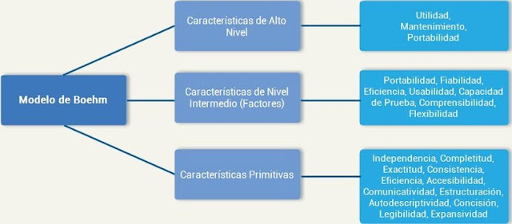 Es una herramienta que guía a las organizaciones a una mejora continua y a la competitividad, dentro de su diseño. Presenta una jerarquía de características cada una de las cuales contribuye a la calidad global y que además abarca necesidades y expectativas de los usuarios. Siempre en busca de la calidad de los productos que puede medirse como una comparación de sus características y atributos. | Este modelo define la calidad en términos de atributos cualitativos y métricas para realizar las medidas y se centra en sus características operativas, su capacidad para medir los cambios, su adaptabilidad a nuevos entornos y la evaluación del desempeño del hardware entre otros. La calidad del hardware es el grado con el que un sistema, componente o proceso cumple los requerimientos especificados y las necesidades y expectativas del cliente o usuario. | Rigidez: como los factores de calidad siempre serán los mismos, se asume que algunos de ellos siempre serán suficientes para realizar cualquier evaluación. Se dispone de un inventario de factores de calidad de partida.* Se selecciona un conjunto de dichos factores para la evaluación de la calidad de un producto. - Es un modelo de calidad fijo. | Desarrollo y Calidad en el Software | http://modeloseredigitales.blogspot.com/2018/07/el-modelo-de-boehm.html https://sites.google.com/site/moduloevaluacionred/modelo-de-calidad-boehm https://modelos-de-evaluacion-red-grupo9.fandom.com/wiki/MODELO_DE_EVALUACION_BOEHM
4 | Modelo ISO 9126 | El estándar ISO/IEC 9126: 2001 presenta un marco conceptual para el modelo de calidad y define un conjunto de características y subcaracterísticas, las que debe cumplir todo producto software. | El estándar ISO-9126 establece que cualquier componente de la calidad del software puede ser descrito en términos de una o más de las siete características básicas: funcionalidad, confiabilidad, usabilidad, eficiencia, mantenibilidad, portabilidad y satisfacción; cada una de ellas se detalla a través de un conjunto de subcaracterísticas que permiten profundizar en la evaluación de la calidad de productos de software. En relación con el modelo de calidad del producto de software, el estándar ISO/IEC 9126 (2001) indica lo siguiente: • Presenta un modelo de calidad del software, estructurado en características y subcaracterísticas. • Proporciona métricas externas para medir los atributos de las seis características de calidad externa definidas en la ISO/IEC 9126-1 (2001) y una explicación de cómo aplicar las métricas de calidad de software. • Proporciona métricas internas para medir atributos de las seis características de calidad interna definidas en la ISO/IEC 9126-1 (2001). • Define métricas de calidad en uso para medir los atributos definidos en la ISO/IEC 9126-1 (2001). Características de calidad de un software según la ISO/IEC 9126 : 2001 • Funcionalidad: • Confiabilidad: • Usabilidad: • Eficiencia: • Facilidad de mantenimiento: • Portabilidad: • Satisfacción: | - Es un modelo de calidad mixto:Basado en modelos ya existentes como McCall, Boehm y US Air Force. | Desarrollo y Calidad en el Software | https://www.nacionmulticultural.unam.mx/empresasindigenas/docs/2094.pdf http://iso9126uts.blogspot.com/p/i_8.html https://www.verity.cl/blog/que-es-norma-iso-iec-9126-2001
5 | Modelo Garvin | Propone 8 componentes o dimensiones de la calidad con el fin de hacer más operativo el concepto de calidad de un producto o servicio y favorecer la comprensión del modo en que la Gestión de Calidad se puede aplicar en las empresas, tanto de manufactura como de servicios. | las ocho dimensiones de Garvin de la calidad no fueron desarrolladas específicamente para el software, se aplican a la calidad de éste: * Calidad del desempeño. * Calidad de las características * Confiabilidad. * Conformidad. * Durabilidad. * Servicio. * Estética. * Percepción. | En particular esta dimensión de calidad esta asociada a atributos medibles. En consecuencia, las diferentes marcas de un producto pueden ser ordenadas objetivamente según un aspecto particular de desempeño. Sin embargo, los rankings de desempeño globales son difíciles de desarrollar, especialmente cuando involucran beneficios que no todos los consumidores necesitan. | Desarrollo y Calidad en el Software | https://es.slideshare.net/breiniack/calidad-segun-garvin https://www.gestiondeoperaciones.net/gestion-de-calidad/las-8-dimensiones-de-la-calidad-de-garvin/ https://calidaddesoftwareutp.wordpress.com/dimensiones-de-la-calidad/

 |  | https://docplayer.es/93987530-Modelos-de-calidad-tipo-caracteristicas-ventajas-inconvenientes-ejemplos.html

